功能&逻辑
功能预览玩法

 | 功能入口 |  |  |  |  | 功能预览基本规则
 | 主界面点击【功能预览】按钮打开 |  |  |  |  | 1.设计目的是什么
 |  |  |  |  |  | ▶ | 显示各个功能的开启条件，引导玩家


 |  |  |  |  |  | 2.解锁方式
 |  |  |  |  |  | ▶ | 玩家到达指定角色等级
 |  |  |  |  |  | 3.基本规则
 |  |  |  |  |  | ▶
 |  |  |  |  |  | ▶

 |  |  |  |  |  | 4.数值节奏
 |  |  |  |  |  | ▶
 |  | 参考图标
 | 功能预览【当前为示例】

3
4
1
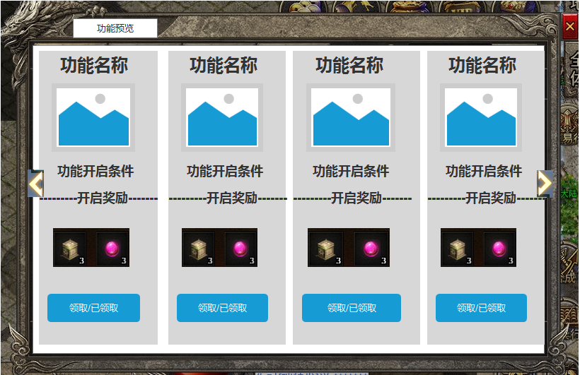
 |  |  |  |  |  | 1 | 功能名称
 |  |  | 1 | 功能名称 |  | ▶ | 显示功能名称
 |  |  | ▶ | 显示功能名称
 |  |  |  |  |  | 2 | 滑动图标提示
 |  |  | 2 | 滑动图标提示 |  | ▶ | 支持左右滑动
 |  |  | ▶ | 支持左右滑动 |  | ▶ | 当左右两边有可滑动内容时，显示滑动角标提示
 |  |  | ▶ | 当左右两边有可滑动内容时，显示滑动角标提示 |  |  | 无可滑动内容时，角标消失
2
 |  |  |  | 无可滑动内容时，角标消失
 |  |  |  |  |  | 3 | 功能显示页签
 |  |  | 3 | 功能显示页签 |  | ▶ | 功能名称：
 |  |  | ▶ | 功能名称： | 顶端显示功能的名称 | ▶ | 功能logo：放置功能的角标
 |  |  | ▶ | 功能logo：放置功能的角标 |  | ▶ | 功能开启条件：显示功能的开启条件，如xx转xx级开启
 |  |  | ▶ | 功能开启条件：显示功能的开启条件，如xx转xx级开启 |  | ▶ | 功能开启的奖励：点击道具图标可显示道具iocn
 |  |  | ▶ | 功能开启的奖励：点击道具图标可显示道具iocn |  | ▶ | 按钮领取
 |  |  | ▶ | 按钮领取 |  |  | 领取：如未达到条件时，领取按钮显示灰色并且不可点击
 |  |  |  | 领取：如未达到条件时，领取按钮显示灰色并且不可点击 |  |  | 领取：达到领取条件后，领取按钮显示高亮，点击可领取奖励
 |  |  |  | 领取：达到领取条件后，领取按钮显示高亮，点击可领取奖励 |  |  | 已领取：奖励已领取的情况下，按钮位置显示“已领取”文字
 |  |  |  | 已领取：奖励已领取的情况下，按钮位置显示“已领取”文字 |  |  | 奖励领取后直接发送到背包
 |  |  |  |  |  | 4 | 关闭按钮
 |  |  | 4 | 关闭按钮 |  | ▶ | 点击关闭页签
 |  |  | ▶ | 点击关闭页签
 |  |  |  |  |  | 5 | 红点逻辑
 |  |  |  |  |  | ▶ | 有可领取奖励时，在界面入口和领取按钮位置显示红点
 |  |  |  |  |  | ▶ | 领取奖励后，红点消失

 | 功能攻略【当前为示例】

 |  |  | 功能预览主要修改
 |  |  | 1 | 页签修改
 |  |  | ▶ | 页签只保留游戏特色、游戏攻略、资源获取
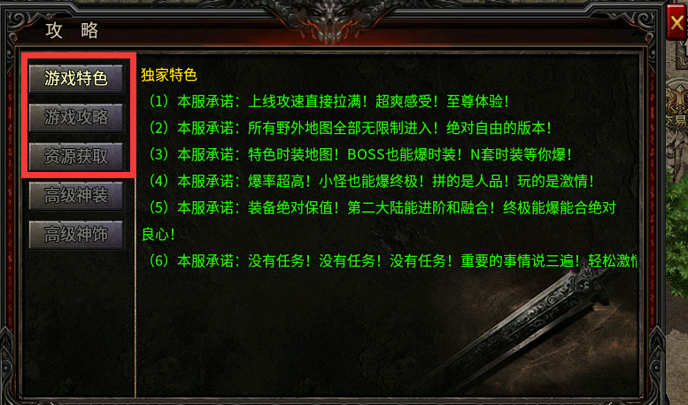
 |  |  | ▶ | 剩下的高级神装，高级神饰页签删除

 |  |  | 2 | 内容查看
 |  |  | ▶ | 需配合策划查看3个页签中的内容是那个配置修改即可

参考图
